FN_FG
Частота, 1/ год | Кол-во, чел | Частота, 1/ год | Ущерб, млн
4.00E-06 | 1 | 4.00E-06 | 89.03
7.20E-06 | 3 | 7.20E-06 | 95.33
2.88E-05 | 0 | 2.88E-05 | 66.82
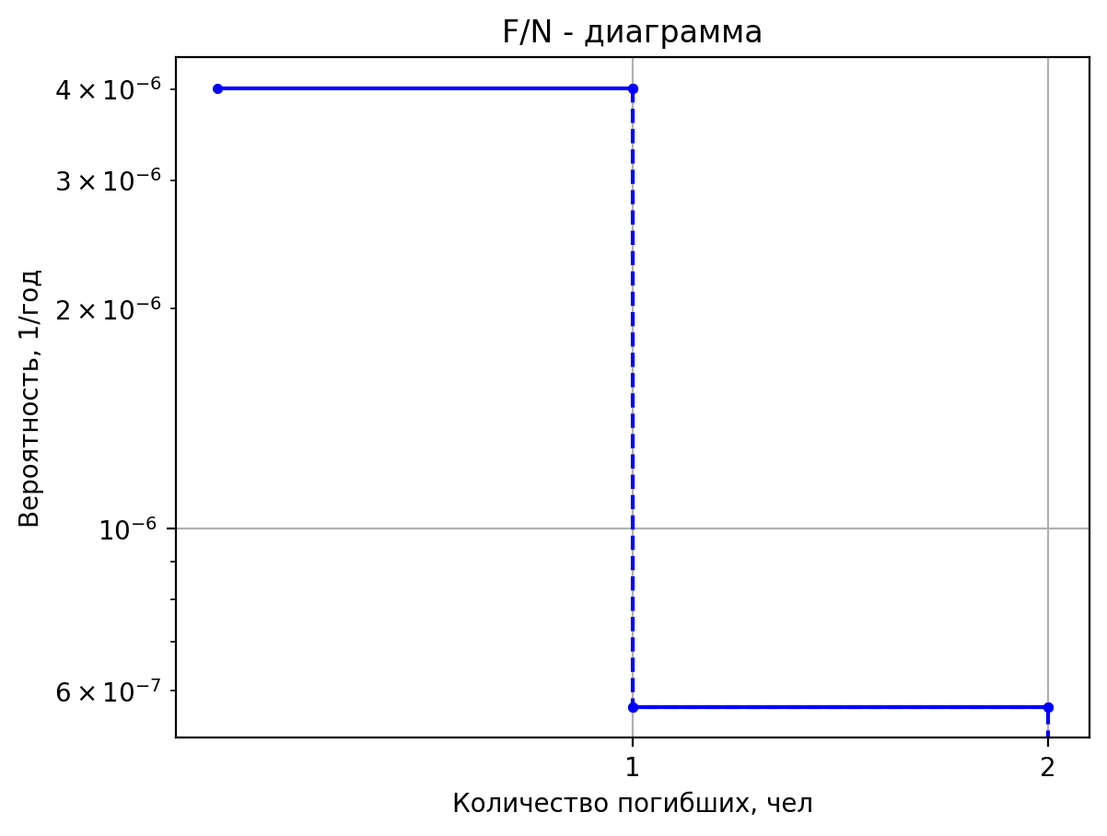
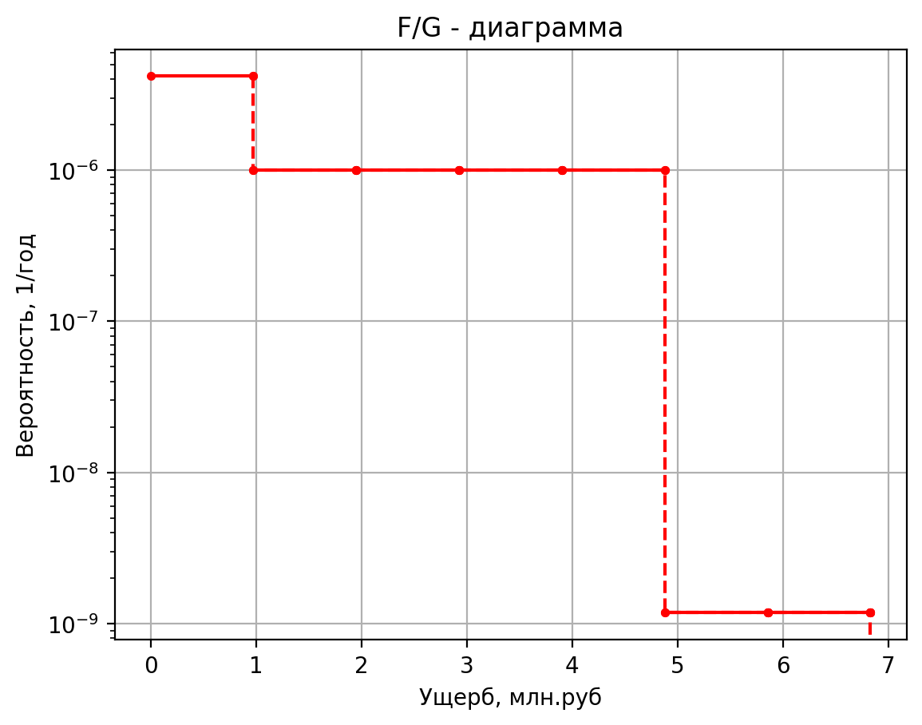
4.00E-05 | 0 | 4.00E-05 | 13.27
1.80E-05 | 0 | 1.80E-05 | 10.28
3.42E-04 | 0 | 3.42E-04 | 9.97
1.00E-07 | 1 | 1.00E-07 | 5.78
3.80E-07 | 2 | 3.80E-07 | 9.45
1.52E-06 | 0 | 1.52E-06 | 1.07
8.00E-07 | 0 | 8.00E-07 | 0.43
3.20E-06 | 0 | 3.20E-06 | 0.46
8.00E-07 | 0 | 8.00E-07 | 0.42
3.04E-06 | 0 | 3.04E-06 | 0.42
1.22E-05 | 0 | 1.22E-05 | 0.10
2.50E-05 | 0 | 2.50E-05 | 1.96
3.90E-06 | 1 | 3.90E-06 | 5.16
3.71E-06 | 0 | 3.71E-06 | 1.39
7.04E-05 | 0 | 7.04E-05 | 1.04
9.10E-06 | 0 | 9.10E-06 | 0.43
8.64E-06 | 0 | 8.64E-06 | 0.42
1.64E-04 | 0 | 1.64E-04 | 0.10
1.00E-06 | 1 | 1.00E-06 | 5.49
1.80E-06 | 0 | 1.80E-06 | 18.37
7.20E-06 | 0 | 7.20E-06 | 1.10
1.00E-05 | 0 | 1.00E-05 | 0.74
4.50E-06 | 0 | 4.50E-06 | 0.43
8.55E-05 | 0 | 8.55E-05 | 0.11
1.00E-07 | 1 | 1.00E-07 | 8.75
3.80E-07 | 2 | 3.80E-07 | 11.79
1.52E-06 | 0 | 1.52E-06 | 1.39
8.00E-07 | 0 | 8.00E-07 | 0.56
3.20E-06 | 0 | 3.20E-06 | 0.81
8.00E-07 | 0 | 8.00E-07 | 0.49
3.04E-06 | 0 | 3.04E-06 | 0.49
1.22E-05 | 0 | 1.22E-05 | 0.11
2.50E-05 | 0 | 2.50E-05 | 4.36
5.00E-08 | 0 | 5.00E-08 | 2.60
1.90E-07 | 1 | 1.90E-07 | 6.15
7.60E-07 | 0 | 7.60E-07 | 1.13
4.00E-07 | 0 | 4.00E-07 | 0.46
1.60E-06 | 0 | 1.60E-06 | 0.53
4.00E-07 | 0 | 4.00E-07 | 0.44
1.52E-06 | 0 | 1.52E-06 | 0.44
6.08E-06 | 0 | 6.08E-06 | 0.11
2.50E-05 | 0 | 2.50E-05 | 2.42
3.00E-06 | 1 | 3.00E-06 | 5.69
2.85E-06 | 2 | 2.85E-06 | 9.38
5.42E-05 | 0 | 5.42E-05 | 1.06
1.00E-07 | 0 | 1.00E-07 | 1.81
3.80E-07 | 1 | 3.80E-07 | 5.52
1.52E-06 | 0 | 1.52E-06 | 1.05
8.00E-07 | 0 | 8.00E-07 | 0.42
3.20E-06 | 0 | 3.20E-06 | 0.43
8.00E-07 | 0 | 8.00E-07 | 0.42
3.04E-06 | 0 | 0.00000304 | 0.41897618913
1.22E-05 | 0 | 0.00001216 | 0.10348328096
2.50E-05 | 0 | 0.000025 | 1.7765940239
1.80E-05 | 0 | 0.000018 | 1.725542988
3.60E-06 | 0 | 0.0000036 | 1.6461438338
6.84E-05 | 0 | 0.0000684 | 1.0613113006
1.20E-04 | 0 | 0.00012 | 0.4728939482
2.40E-05 | 0 | 0.000024 | 0.46252351292
4.56E-04 | 0 | 0.000456 | 0.10765457679
2.75E-05 | 0 | 0.00002754 | 1.988409112
5.51E-06 | 0 | 0.000005508 | 1.8543432966
1.05E-04 | 0 | 0.000104652 | 1.0820086361
1.84E-04 | 0 | 0.0001836 | 0.5123238668
3.67E-05 | 0 | 0.00003672 | 0.49481334196
6.98E-04 | 0 | 0.00069768 | 0.11077321001
1.98E-05 | 0 | 0.0000198 | 1.549512352
3.96E-06 | 0 | 0.00000396 | 1.5067212133
7.52E-05 | 0 | 0.00007524 | 1.0474511459
1.32E-04 | 0 | 0.000132 | 0.4464893528
2.64E-05 | 0 | 0.0000264 | 0.44090034194
5.02E-04 | 0 | 0.0005016 | 0.10556615634
1.52E-05 | 0 | 0.00001518 | 1.548096556
3.04E-06 | 0 | 0.000003036 | 1.5055998517
5.77E-05 | 0 | 0.000057684 | 1.0473396702
1.01E-04 | 0 | 0.0001012 | 0.4462769834
2.02E-05 | 0 | 0.00002024 | 0.44072642904
3.85E-04 | 0 | 0.00038456 | 0.1055493594
2.48E-05 | 0 | 0.00002484 | 1.616054764
4.97E-06 | 0 | 0.000004968 | 1.5594252066
9.44E-05 | 0 | 0.000094392 | 1.0526905074
1.66E-04 | 0 | 0.0001656 | 0.4564707146
3.31E-05 | 0 | 0.00003312 | 0.4490742484
6.29E-04 | 0 | 0.00062928 | 0.10635561287
1.85E-05 | 1 | 0.00001854 | 5.449667744
1.07E-05 | 1 | 1.067904E-05 | 5.449667744
7.12E-06 | 0 | 7.11936E-06 | 1.03589186
5.64E-05 | 0 | 5.63616E-05 | 1.034788136
2.16E-05 | 0 | 0.00002163 | 0.7346376616
5.13E-06 | 0 | 5.1294E-06 | 0.434642366
1.63E-05 | 0 | 1.63152E-05 | 0.434642366
5.75E-04 | 0 | 0.0005749254 | 0.103821279

Частоты аварий
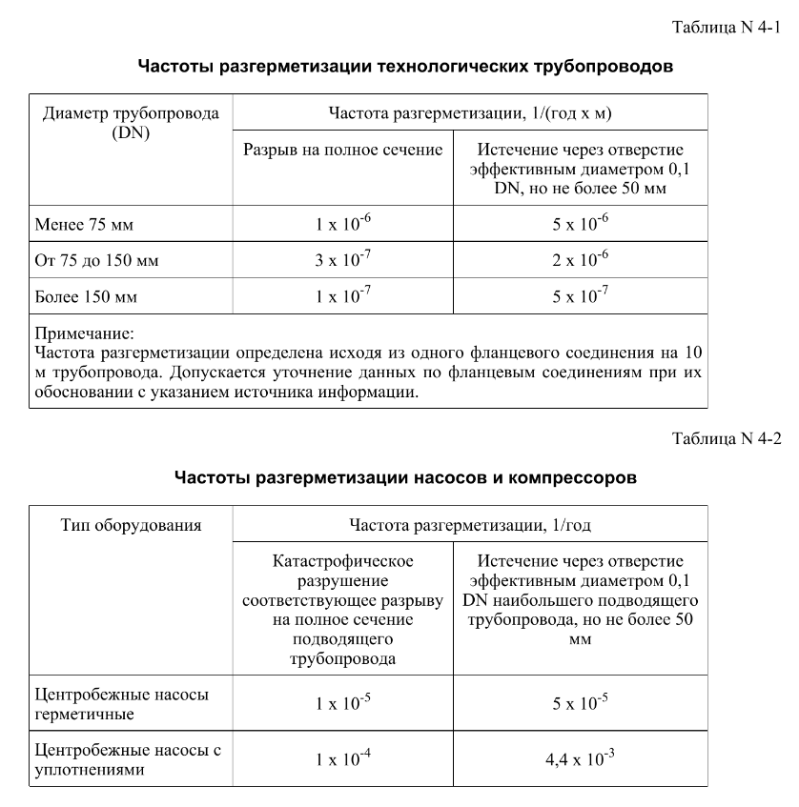
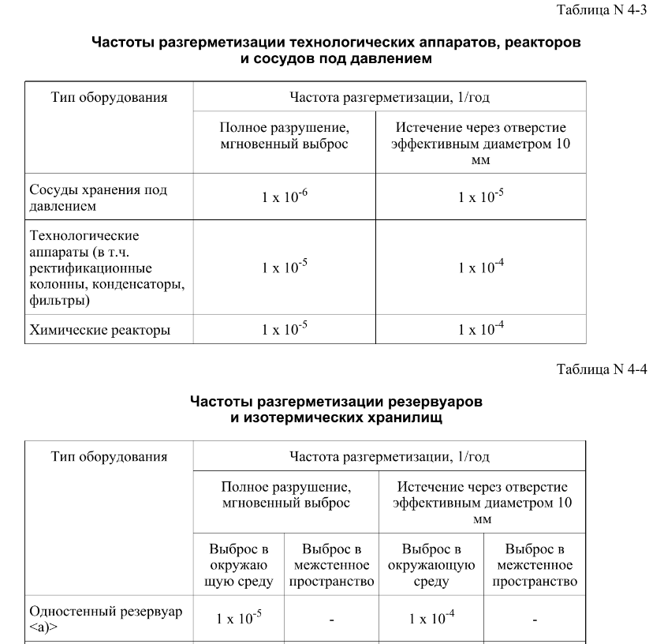
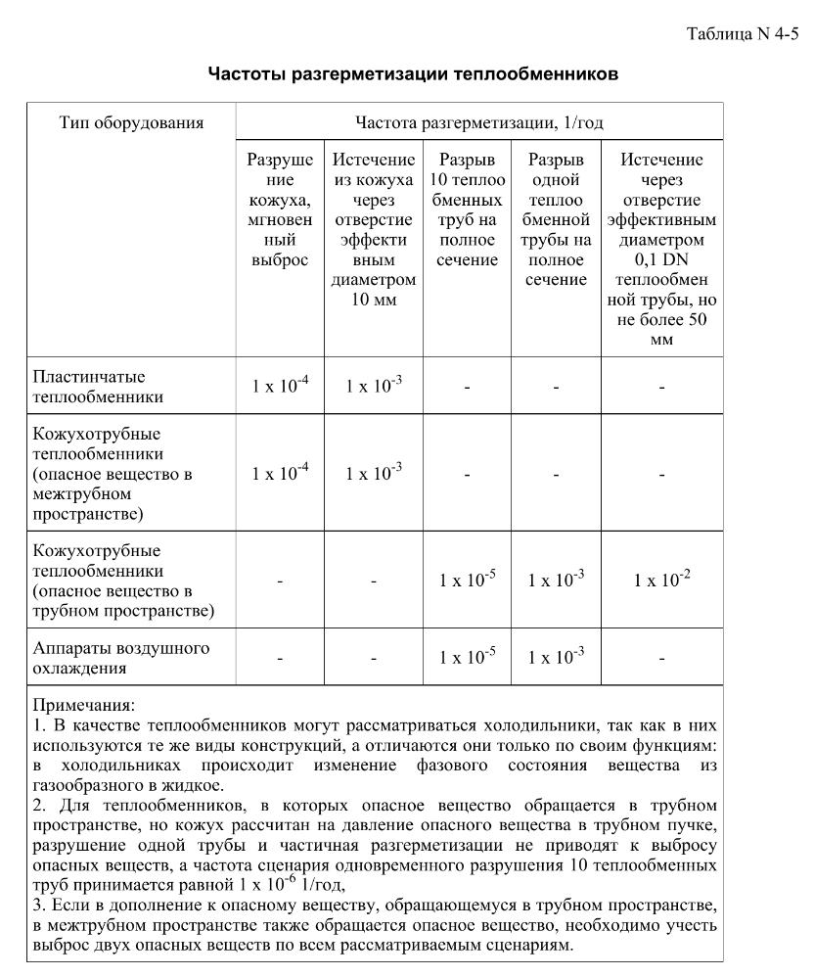
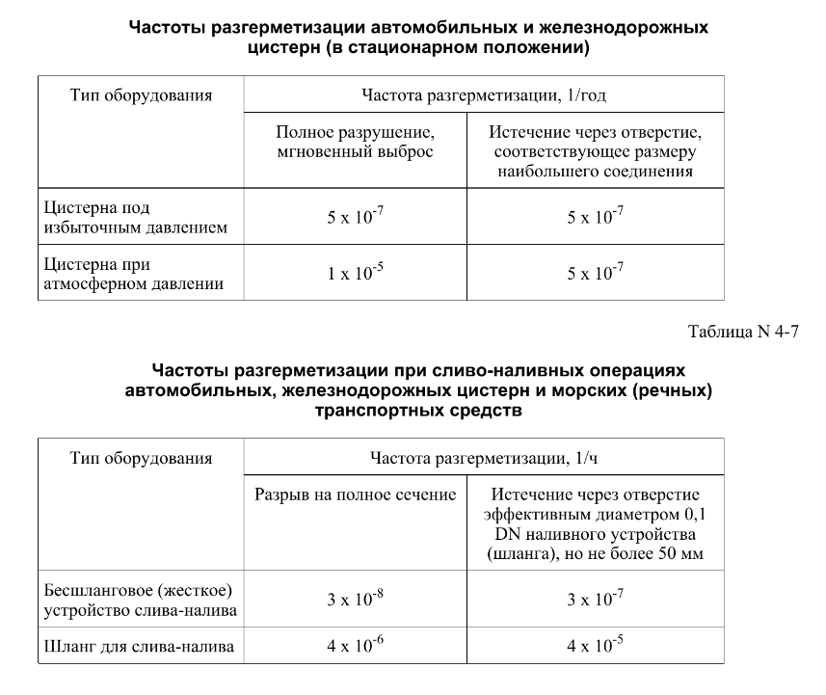

дБR, ppm

при горении 1 тонны нефти
№, п/п | Загрязняющее вещество | Норматив платы, руб./т (Hi) | Коэффициент особой охраны. (Кохр) | Коэффициент Кин | Масса выброса, т | Сумма ущерба, руб.
1 | Оксид углерода (СО)* | 5000 | 1.08 | 0.10042 | 0.798 | 432.7
2 | Оксиды азота (NОx)* | 64289 | 1.08 | 0.10042 | 0.066 | 460.2
3 | Оксиды серы (SO2)** | 10723 | 1.08 | 0.10042 | 0.26 | 302.4
4 | Сероводород (H2S)* | 50000 | 1.08 | 0.10042 | 0.001 | 5.4
5 | Сажа (С)** | 50000 | 1.08 | 0.10042 | 1.615 | 8757.6
6 | Синильная кислота (НСN)* | 50000 | 1.08 | 0.10042 | 0.01 | 54.2
8 | Формальдегид (HCHO)* | 50000 | 1.08 | 0.10042 | 0.01 | 54.2
9 | Органич. к-ты (на СН3СООН)* | 93.5 | 1.08 | 0.10042 | 0.14 | 1.4
 |  |  |  | Итого с 1 т нефти |  | 10068.2

№, п/п | Загрязняющее вещество | Норматив платы, руб./т (Hi) | Коэффициент особой охраны. (Кохр) | Коэффициент Кин | Масса выброса, т | Сумма ущерба, руб. |  |  |  | при расчете ущерба от загрязнения почвы при расчете ущерба принимались следующие коэффициенты СЗ =1,5 (степень загрязнения), Kr = 1 (показатель в зависимости от глубины загрязнения), Кисх=1,6 (показатель в зависимости от кат.земель и целевого назначения), Тх = 500 руб/м2 (расценка для исчисления размера вреда). Итого за 1 м2: 1200 руб.
1 | Углеводороды С1-С5 | 12292 | 1.08 | 0.10042 | 1 | 1333.1



 |  |  |  |  |  |  | Риск индивидуальный, 1/год | Риск, дБR | Риск, ppm
 |  |  |  |  |  |  | 0.0195 | 20 | 19500

